burdonchart
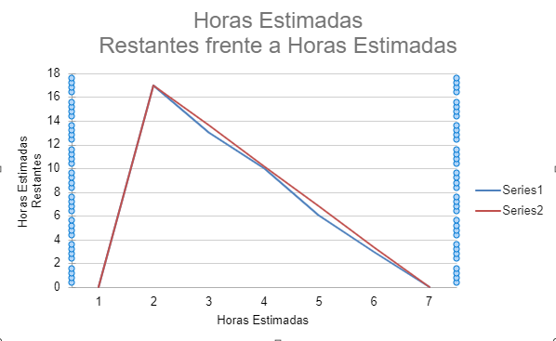
 |  | Estimado | Dia 5 | Dia 4 | Dia 3 | Dia 2 | Dia 1 | Total de Horas
 | REQ001-1 | 3 | 1 | 1 | 1 | 0 | 0 | 3
 | REQ001-2 | 2 | 1 | 0 | 1 | 0 | 0 | 2
0 | REQ002-1 | 3 | 1 | 1 | 1 | 0 | 0 | 3
 | REQ002-2 | 3 | 1 | 1 | 1 | 0 | 0 | 3
 | REQ003 | 5 | 3 | 2 | 0 | 0 | 0 | 5

 | Horas Estimadas | 16 | 9 | 4 | 0 | 0 | 0
 | Horas Estimadas Restantes | 16 | 12.8 | 9.6 | 6.4 | 3.2 | 0
Horas Estimadas Restantes frente a Horas Estimadas

 |  | Estimado | Dia 5 | Dia 4 | Dia 3 | Dia 2 | Dia 1 | Total de Horas
 | REQ004-1 | 5 | 1 | 1 | 1 | 1 | 1 | 5
 | REQ004-2 | 3 | 1 | 0 | 1 | 0 | 1 | 3
 | REQ005-1 | 5 | 1 | 1 | 1 | 1 | 1 | 5
 | REQ005-2 | 2 | 1 | 1 | 0 | 0 | 0 | 2

 | Horas Estimadas | 15 | 11 | 8 | 5 | 3 | 0
 | Horas Estimadas Restantes | 15 | 12 | 9 | 6 | 3 | 0

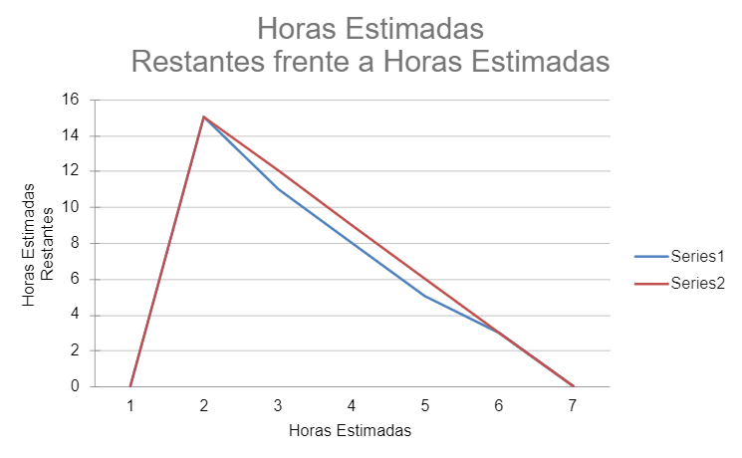

 |  | Estimado | Dia 5 | Dia 4 | Dia 3 | Dia 2 | Dia 1 | Total de Horas
 | REQ006-1 | 5 | 1 | 1 | 1 | 1 | 1 | 5
 | REQ006-2 | 2 | 1 | 0 | 1 | 0 | 0 | 2
 | REQ007-1 | 5 | 1 | 1 | 1 | 1 | 1 | 5
 | REQ008-1 | 5 | 1 | 1 | 1 | 1 | 1 | 5

 | Horas Estimadas | 17 | 13 | 10 | 6 | 3 | 0
 | Horas Estimadas Restantes | 17 | 13.6 | 10.2 | 6.8 | 3.4 | 0

